상품제안서
해창소금 선물세트 1호(태양초소금+허브소금+함초소금) | 상품코드: S41000

 |  |  |  |  |  |  | 02-713-8555 | www.synergygift.co.kr
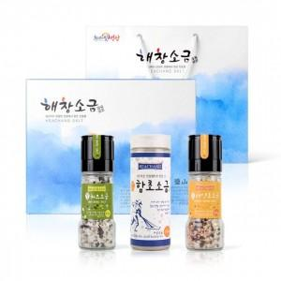

【상세/제작정보】

【인쇄/포장옵션】 | 스티커, 라벨지스티커 / 기본케이스

【공급단가】 | 수량 | 20~ | 100~ | 300~ | 500~ | 1,000~
*VAT별도 | 단가 | 19,700원 | 17,950원 | 17,200원 | 16,830원 | 16,500원

【상품 URL】 | https://www.synergygift.co.kr:443/src/goods_detail.php?gdno=41000

